ESTRATEGIARACIONALIZACIONTRAMIT
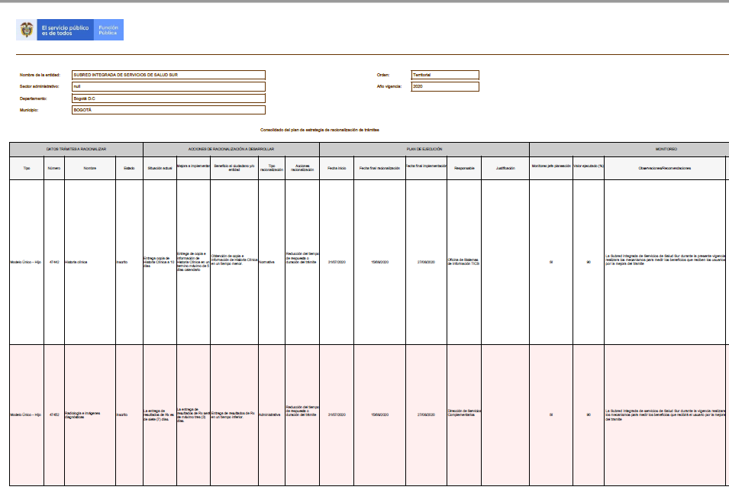

 | 23

0.776

